Sheet1
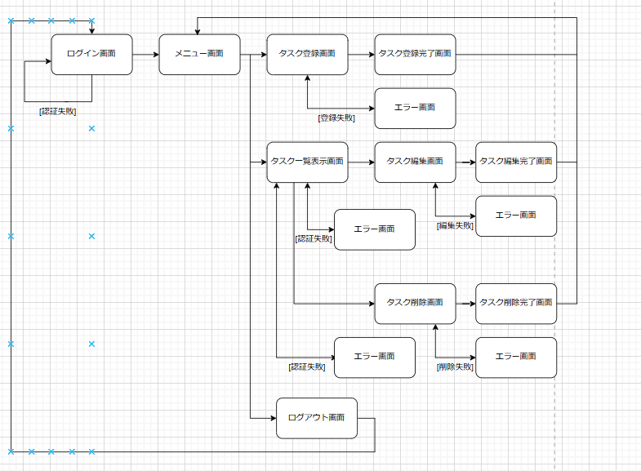
画面遷移図 | システム名 | グループ名 | 作成日 | 担当 | 承認印
 | MyTaskSystem | すべての機能 | 2025-02-19 | 森数

